상품제안서
핑트-링 3.0 USB 실버 / 블랙 | 상품코드: F25029

 |  |  |  |  |  |  | 02-412-0044 | www.easy1.co.kr
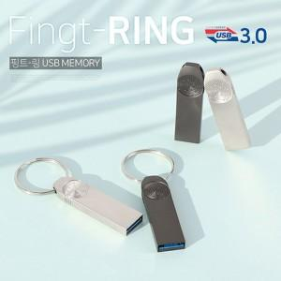

【상세/제작정보】 | * 색상 - 실버 / 블랙 2가지

【인쇄/포장옵션】 | 레이저, 풀칼라 / 포장지포장

【공급단가】 | 수량 | 100~ | 300~ | 500~ | 1,000~ | 3,000~
*VAT별도 | 16G | 5,700원 | 5,490원 | 5,280원 | 5,070원 | 4,940원
 | 32G | 6,500원 | 6,260원 | 6,020원 | 5,780원 | 5,630원
 | 64G | 7,600원 | 7,320원 | 7,040원 | 6,760원 | 6,590원
 | 128G | 18,650원 | 17,960원 | 17,270원 | 16,580원 | 16,160원

【상품 URL】 | https://dev.easy1.co.kr:443/src/goods_detail.php?gdno=25029

